상품제안서
리복 3단60완전자동 암막+180g코마사타올3P세트(소) | 상품코드: F27476

 |  |  |  |  |  |  | 02-412-0044 | www.easy1.co.kr
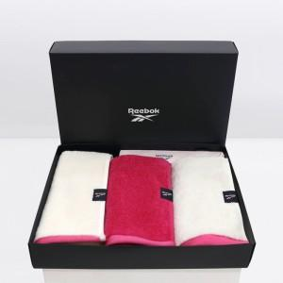

【상세/제작정보】 | <p>쇼핑백900원추가</p>

【인쇄/포장옵션】 | 실크 / 포장지포장

【공급단가】 | 수량 | 50~ | 100~ | 500~ | 1,000~ | 2,000~
*VAT별도 | 단가 | 25,920원 | 25,480원 | 24,840원 | 24,400원 | 23,760원

【상품 URL】 | https://easy1.co.kr:443/src/goods_detail.php?gdno=27476

